1
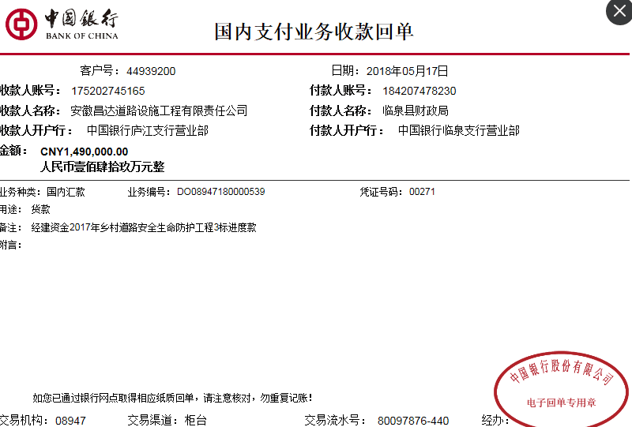
工程款支付证书 |  |  |  |  |  |  |  |  |  |  |  |  |  |  |  | 本次
工程名称 |  | 临泉县2017年乡村道路安全生命防护工程施工3标段 |  |  |  |  |  |  |  |  | ERP编号 | 8919 | 档案编号 | CD2017-127 |  | CD2017-127 | 122 | 8919 | 临泉县2017年乡村道路安全生命防护工程施工3标段 | 2017.12.13 | 4977455.54 | 范月光 | 60日历天 | 阜阳市 临泉县 | 阜阳办事处丁军召1826987966 | 陈 亮18956708899 | 中标
合同金额 |  | 4,977,455.54 |  | 中标 日期 | 2017.12.13 |  | 已 供 工程资料 | 中标通知书，施工合同，内部承包协议、审计，交工 |  |  |  | 庐江 | 责任 单位 | 阜阳丁军召1826987966
决算金额 |  | 4,585,822.86 |  | 竣工 日期 | 2018-07-24 |  |  |  |  |  |  | 合肥 | 责任人 | 张伟13956751765
序号 | 工程款到账 |  |  | 开票情况 |  | 管理费 |  | 代缴税金 | 其他扣款 |  | 预留款 |  | 实际支付
 | 日期 | 账户 | 金额 | 日期 | 金额 | 比例 | 金额 | 金额 | 金额 | 备注 | 金额 | 备注 | 户名 | 金额
1 | 2018-05-17 | 中 | 1,490,000.00 | 2018-05-02 | 1,490,000.00 | 2.0% | 29,800.00 | 0.00 | 500.00 | 2018.4.18办理涉税事项报告表费用500 |  |  | 丁军召（材料） | 1,915,806.00 | 420000
2 | 2018-05-17 |  | 1,000,000.00 | 2018-05-08 | 1,000,000.00 | 2.0% | 20,000.00 |  |  |  |  |  | 5材 | 400,000.00 | -20000
3 | 2018-08-08 |  | 1,490,000.00 | 2018-08-03 | 1,490,000.00 | 2.0% | 29,800.00 |  |  |  |  |  | 8材 | 1,465,000.00
4 | 2018-10-19 |  | 458,367.00 | 2018-09-25 | 605,823.00 | 2.0% | 9,168.00 |  |  |  | 4,584.00 | 损失准备金1% | 张杰（材） | 563,709.00
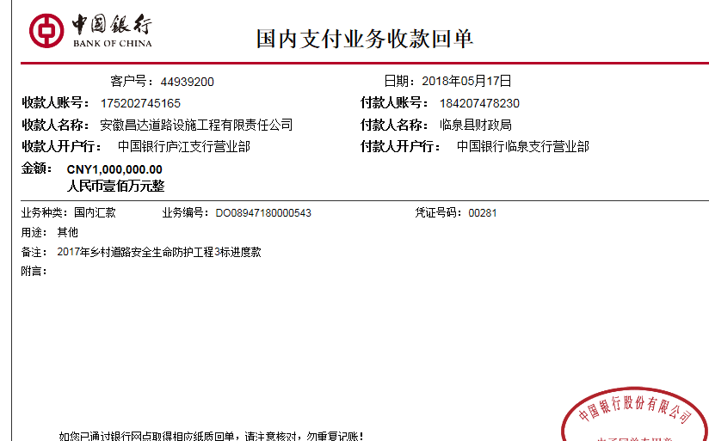

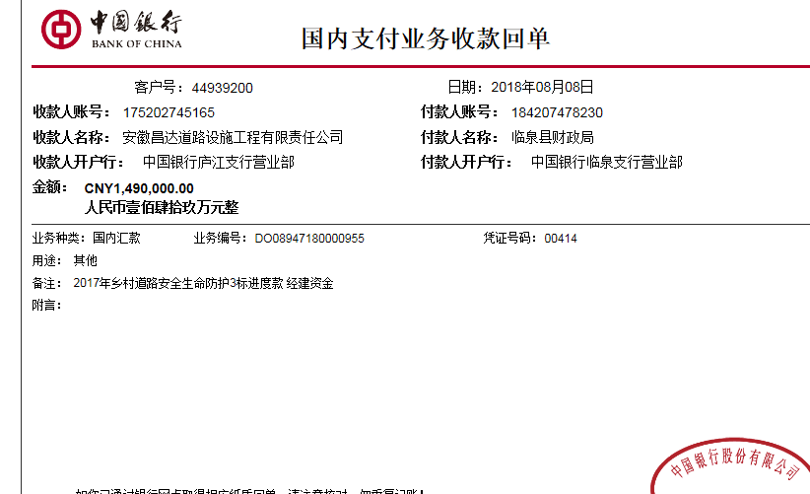
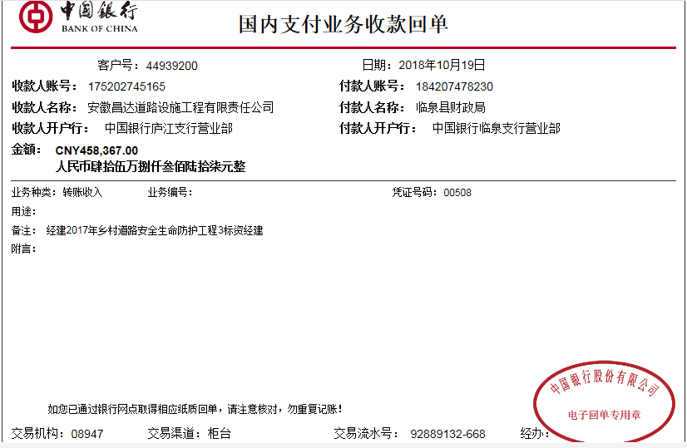
合计 |  | - | 4,438,367.00 | - | 4,585,823.00 | - | 88,768.00 | 0.00 | 500.00 | - | 4,584.00 | - | - | 4,344,515.00
本次结算 支付明细 |  | 应支付金额 |  | 4,344,515.00 |  |  |  | 实际支付金额 |  | 小写 | 563,709.00
 |  | 已支付金额 |  | 3,780,806.00 |  |  |  |  |  | 大写 | 伍拾陆万叁仟柒佰零玖元整
申请部门 意见 |  | 张杰 建行临泉支行 6217 0017 3000 3140 683 |  |  |  |  |  | 项目管理 意见 |  | 何总、朱总已同意支付（附表背面截图）。
财务初审 意见 |  |  |  |  |  |  |  | 财务审核 意见
质安初审 意见 |  |  |  |  |  |  |  | 质安稽查 意见
总经理审批 |  |  |  |  |  |  |  | 董事长审批

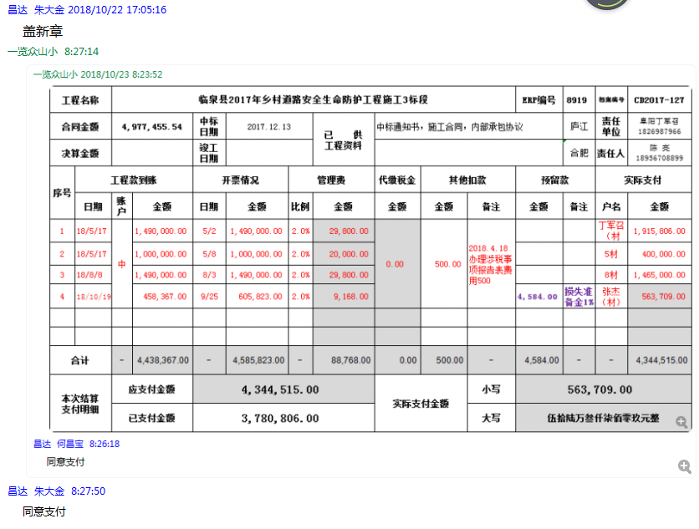

2
工程款支付证书 |  |  |  |  |  |  |  |  |  |  |  |  |  |  |  | 本次
工程名称 |  | 临泉县2017年乡村道路安全生命防护工程施工3标段 |  |  |  |  |  |  |  |  | ERP编号 | 8919 | 档案编号 | CD2017-127 |  | CD2017-127 | 122 | 8919 | 临泉县2017年乡村道路安全生命防护工程施工3标段 | 2017.12.13 | 4977455.54 | 范月光 | 60日历天 | 阜阳市 临泉县 | 阜阳办事处丁军召1826987966 | 陈 亮18956708899 | 中标
合同金额 |  | 4,977,455.54 |  | 中标 日期 | 2017.12.13 |  | 已 供 工程资料 | 中标通知书，施工合同，内部承包协议、审计，交工 |  |  |  | 庐江 | 责任 单位 | 阜阳丁军召1826987966
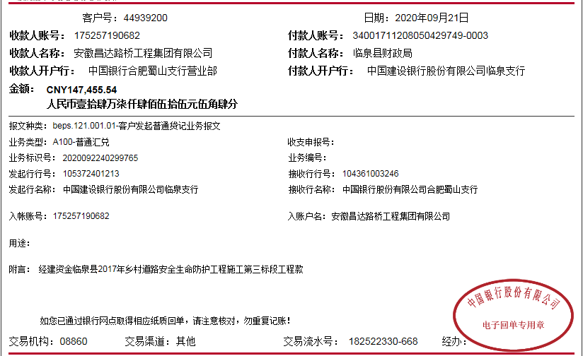
决算金额 |  | 4,585,822.86 |  | 竣工 日期 | 2018-07-24 |  |  |  |  |  |  | 合肥 | 责任人 | 张伟13956751765
序号 | 工程款到账 |  |  | 开票情况 |  | 管理费 |  | 代缴税金 | 其他扣款 |  | 预留款 |  | 实际支付
 | 日期 | 账户 | 金额 | 日期 | 金额 | 比例 | 金额 | 金额 | 金额 | 备注 | 金额 | 备注 | 户名 | 金额
1 | 2018-05-17 | 中 | 1,490,000.00 | 2018-05-02 | 1,490,000.00 | 2.0% | 29,800.00 | 0.00 | 500.00 | 2018.4.18办理涉税事项报告表费用500 |  |  | 丁军召（材料） | 1,915,806.00 | 420000
2 | 2018-05-17 |  | 1,000,000.00 | 2018-05-08 | 1,000,000.00 | 2.0% | 20,000.00 |  |  |  |  |  | 5材 | 400,000.00 | -20000
3 | 2018-08-08 |  | 1,490,000.00 | 2018-08-03 | 1,490,000.00 | 2.0% | 29,800.00 |  |  |  |  |  | 8材 | 1,465,000.00
4 | 2018-10-19 |  | 458,367.00 | 2018-09-25 | 605,823.00 | 2.0% | 9,168.00 |  |  |  | 4,584.00 | 损失准备金1% | 张杰（材） | 563,709.00

5 | 2020-09-21 | 中 | 147,455.54 |  |  | 2% | 2,948.46 | 0.00 | 100.00 | 转账费 | -4,584.00 | 退损失准备金1% | 张伟-机械 开户行：建行临泉支行 账号：6236 6817 3000 0771 651 | 99,000.00
 |  |  |  |  |  |  |  |  |  |  |  |  | 张杰-材料 开户行：建行临泉支行 账号：6217 0017 3000 3140 683 | 49,991.08

 |  |  |  |  |  |  |  |  |  |  |  |  |  |  |  | 91716.4572
 |  |  |  |  |  |  |  |  |  |  |  |  |  |  |  | -0.002800000002

合计 |  | - | 4,585,822.54 | - | 4,585,823.00 | - | 91,716.46 | 0.00 | 600.00 | - | 0.00 | - | - | 4,493,506.08
本次结算 支付明细 |  | 应支付金额 |  | 148,991.08 |  |  |  | 实际支付金额 |  | 小写 | 148,991.08
 |  | 已支付金额 |  | 0.00 |  |  |  |  |  | 大写 | 壹拾肆万捌仟玖佰玖拾壹元零捌分
申请部门 意见 |  | 张杰 建行临泉支行 6217 0017 3000 3140 683 |  |  |  |  |  | 项目管理 意见
财务初审 意见 |  |  |  |  |  |  |  | 财务审核 意见
质安初审 意见 |  |  |  |  |  |  |  | 质安稽查 意见
总经理审批 |  |  |  |  |  |  |  | 董事长审批

